Баг-репорт
ID | Название БР | Приоритет | Статус | Предусловия | Шаги воспроизведения | Ожидаемый результат | Фактический результат | Окружение
БР1 | Станции не обновляются в истории, если в истории уже есть последние сохраненные станции | Критический | Открыт | 1. Открыть приложение Яндекс.Метро | 1. В поле "Откуда" выбрать станцию которой нет в истории | Новые станции появляются сверху списка в истории | История не обновилась | Эмулятор, ОС Android 9.0 Pie, Honor 8, разрешение экрана 1080×1920, диагональ 5.5., версия приложения 3.6
 |  |  |  | 2. Проверить, что в истории есть три сохраненные станции, если нет, то добавить | 2. В поле "Куда" выбрать станцию которой нет в истории
 |  |  |  | 3. Запомнить порядок станций в истории | 3. Дождаться построения маршрута
 |  |  |  |  | 4. Открыть Историю
БР2 | История выбранных станций обновляется только при пустой истории и не обновляется при наличии 3 записей | Критический | Открыт | 1. Открыть приложение Яндекс.Метро | 1. В поле "Откуда" ввести станцию Пионерская | Критичные: | В истории сохранились только первые три введеные станции, порядок станций отображается не верно, новые станции добавляются в конец списка | Эмулятор, ОС Android 9.0 Pie, Honor 8, разрешение экрана 1080×1920, диагональ 5.5., версия приложения 3.6
 |  |  |  | 2. Открыть настройки | 2. В поле "Куда" ввести станцию Фили |  |  |  | Скринкаст
 |  |  |  | 3. Прокрутить экран вниз | 3. Сбросить моршрут
 |  |  |  |  | 4. В поле "Откуда" ввести станцию Минская
 |  |  |  | 4. Тапнуть по пункту "Очистить историю поиска" | 5. В поле "Куда" ввести станцию Раменки
 |  |  |  |  | 6. Открыть историю
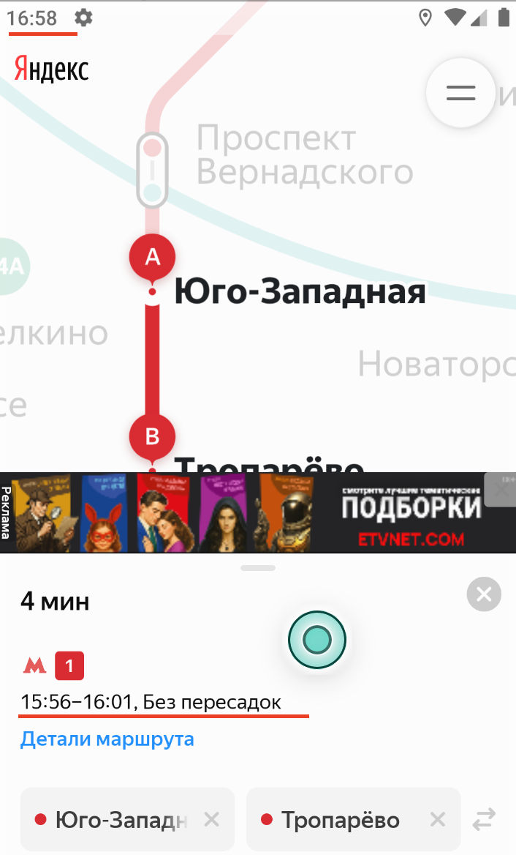
БР3 | Временной интервал маршрута не обновляется автоматически, если текущее время превсит время окончания маршрута | Критический | Открыт | 1. Открыть приложение Яндекс.Метро | 1. Ввести в поле "Откуда" станцию Юго-Западная | Временной интервал маршрута обновился | Временной интервал маршрута не изменился | Эмулятор, ОС Android 9.0 Pie, Honor 8, разрешение экрана 1080×1920, диагональ 5.5., версия приложения 2.13 и 3.6
 |  |  |  |  | 2. Ввести в поле "Куда" станцию Тропарёво |  |  |  |  | Баг повторяется в версии 2.13
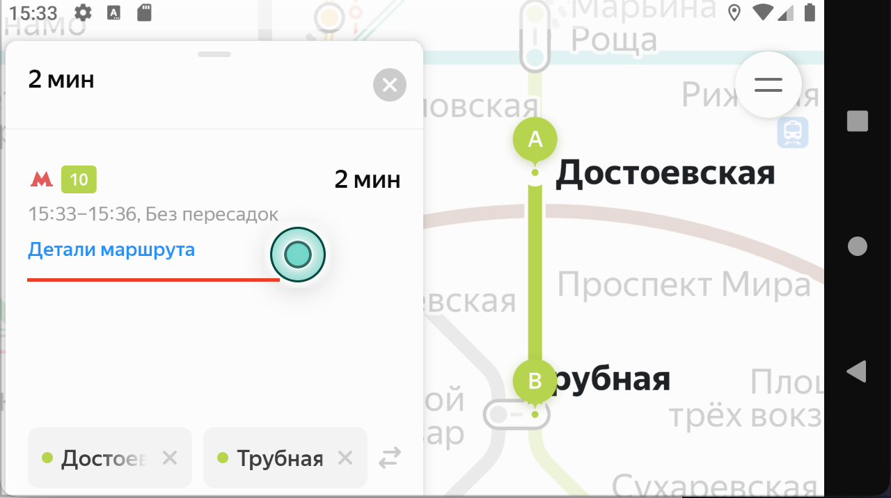
 |  |  |  |  | 3. Поменять время в настройках на большее, чем время окончания маршрута
БР4 | При смене ориентации с портретной на ландшафтную детали маршрута сворачиваются в среднее положение | Стандартный | Открыт | 1. Открыть приложение Яндекс.Метро | 1. Ввести в поле "Откуда" станцию Достоевская | Детали маршрута отображаются в левой части экрана, в том же положении | Детали маршрута сворачиваются в среднее положение при смене ориентации экрана на ландшафтную | Эмулятор, ОС Android 9.0 Pie, Honor 8, разрешение экрана 1080×1920, диагональ 5.5., версия приложения 3.6
 |  |  |  |  | 2. Ввести в поле "Куда" станцию Трубная
 |  |  |  |  | 3. Тапнуть на "Детали маршрута", что бы они развернулись
 |  |  |  |  | 4. Сменить орентацию экрана на ландшафтную
БР5 | При возвращении на портретную ориентацию свернутая карточка маршрута разворачивается в среднее положение | Стандартный | Открыт | 1. Открыть приложение Яндекс.Метро | 1. Ввести в поле "Откуда" станцию Достоевская | Карточка маршрута остается в свернутом виде | Карточка маршрута разворачивается в среднее положение | Эмулятор, ОС Android 9.0 Pie, Honor 8, разрешение экрана 1080×1920, диагональ 5.5., версия приложения 3.6
 |  |  |  |  | 2. Ввести в поле "Куда" станцию Трубная |  |  |  | Сринкаст
 |  |  |  |  | 3. Свернуть карточку маршрута
 |  |  |  |  | 4. Сменитьориентацию экрана на портретную
БР6 | При отсутствии интернет-соединения/включенном Авиарежиме не приходит уведомление об ошибке | Критический | Открыт | 1. Открыть приложение Яндекс.Метро | 1. Отключить свзяь в эмуляторе/включить Авиарежим | Пришло уведомление об ошибке | Уведомление не приходит | Эмулятор, ОС Android 9.0 Pie, Honor 8, разрешение экрана 1080×1920, диагональ 5.5., версия приложения 2.13 и 3.6 | Скринкаст
БР7 | Приложение зависает после блокировки и разблокировки экрана при низком заряде батареи | Критический | Открыт | 1. Открыть приложение Яндекс.Метро | 1. Поставить в эмуляторе заряд аккумулятора 3% | Приложение продолжает работать корректно | Приложение зависло и не реагирует | Эмулятор, ОС Android 9.0 Pie, Honor 8, разрешение экрана 1080×1920, диагональ 5.5., версия приложения 3.6 | Скринкаст
 |  |  |  |  | 2. Заблоктровать экран
 |  |  |  |  | 3. Подождать одну минуту |  |  |  | в версии 2.13 такого бага нет
 |  |  |  |  | 4. Разблокировать экран
БР8 | При нажатии на кнопку "Обратная связь" открывается почтовое приложение Gmail | Критический | Открыт | 1. Открыть приложение Яндекс.Метро | 1. Открыть настройки | Откроется окно службы поддержки с помощью Wibview | Открывается почтовое приложение Gmail | Эмулятор, ОС Android 9.0 Pie, Honor 8, разрешение экрана 1080×1920, диагональ 5.5., версия приложения 3.6
 |  |  |  |  | 2. Прокрутить экран вниз |  |  |  | Скринкаст
 |  |  |  |  | 3. Тапнуть на пункт "Обратная связь"
БР9 | Меняется масштаб при смене ориентации экрана из портретной в ландшафтную | Стандартный | Открыт | 1. Открыть приложение Яндекс.Метро | 1. Увеличить масштаб карты спредом | Масштаб не изменился | Масштаб уменьшился | Эмулятор, ОС Android 9.0 Pie, Honor 8, разрешение экрана 1080×1920, диагональ 5.5., версия приложения 3.6
 |  |  |  |  | 2. Поменять ориентацию экрана на ландшафтную
БР10 | Меняется масштаб при возврате в портретную ориентацию | Стандартный | Открыт | 1. Открыть приложение Яндекс.Метро | 1. Увеличить масштаб карты спредом | Масштаб не изменился | Масштаб уменьшился | Эмулятор, ОС Android 9.0 Pie, Honor 8, разрешение экрана 1080×1920, диагональ 5.5., версия приложения 3.6
 |  |  |  | 2. Экран находится в ландшафтной ориентации | 2. Поменять ориентацию экрана на портретную
БР11 | При открытии карточки станции при помощи лонг-тапа кнопки "Откуда" и "Куда" не отображаются | Стандартный | Открыт | 1. Открыть приложение Яндекс.Метро | 1. Нажать при помощи лонг-тапа на станцию метро | Открылось окно картчки станции с кнопками "Отсюда" и "Сюда" | Кнопки "Откуда" и "Куда" не отображаются | Эмулятор, ОС Android 9.0 Pie, Honor 8, разрешение экрана 1080×1920, диагональ 5.5., версия приложения 3.6
БР12 | Карта меняет положение при нажатии лонг-тапом на станцию, расположенную у края экрана | Стандартный | Открыт | 1. Открыть приложение Яндекс.Метро | 1. Нажать при помощи лонг-тапа на станцию метро, расположенную у края экрана | Положение карты не изменилось | Карта сместилась вверх | Эмулятор, ОС Android 9.0 Pie, Honor 8, разрешение экрана 1080×1920, диагональ 5.5., версия приложения 3.6 | Скринкаст

